단위테스트결과
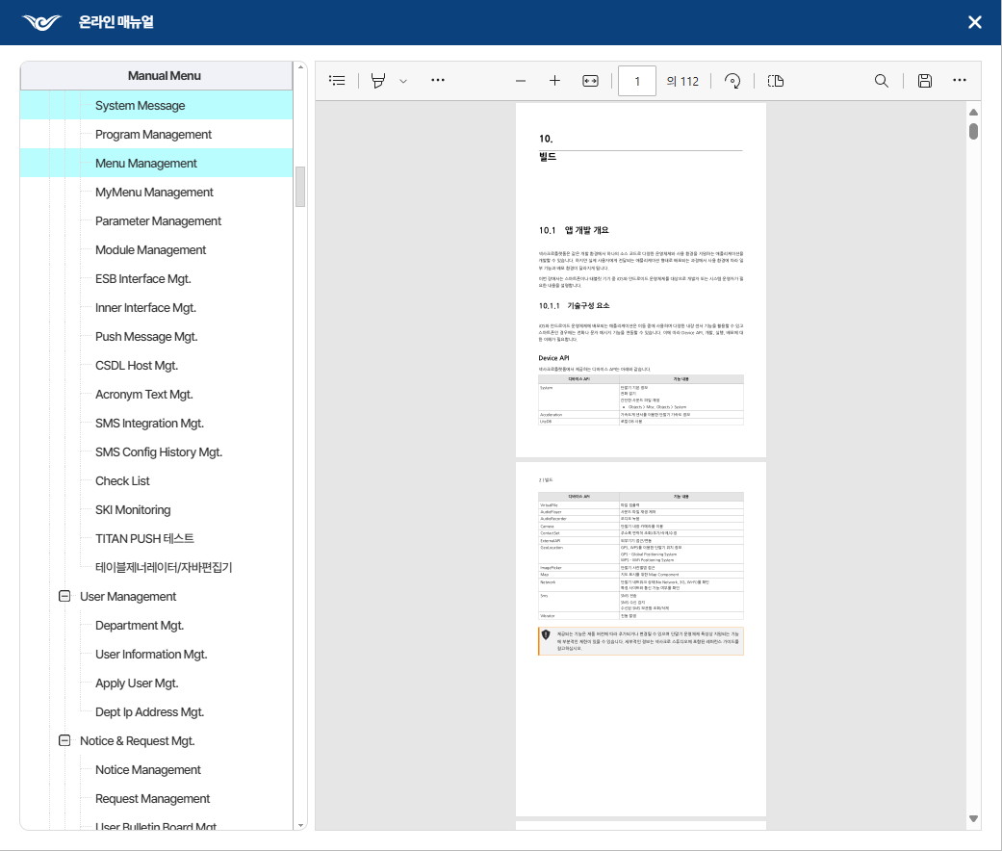
업무기능분해도
업무기능분해도
업무기능분해도
업무기능분해도
업무기능분해도
업무기능분해도
업무기능분해도
업무기능분해도
업무기능분해도
업무기능분해도
업무기능분해도
업무기능분해도
업무기능분해도
업무기능분해도
업무기능분해도
업무기능분해도
업무기능분해도
업무기능분해도
업무기능분해도
업무기능분해도
인천국제공항 통합정보시스템 고도화 구축 사업 |  | 단위테스트결과서[공통관리(FIMS_CA)]

순번 | 단위시험결과
1

